Sobre
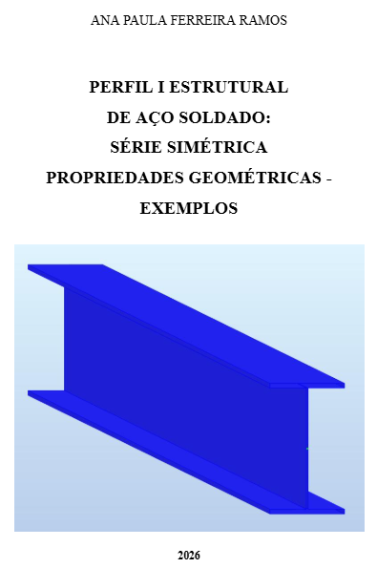
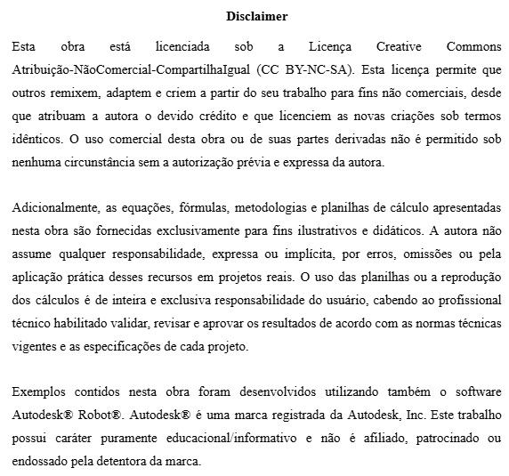

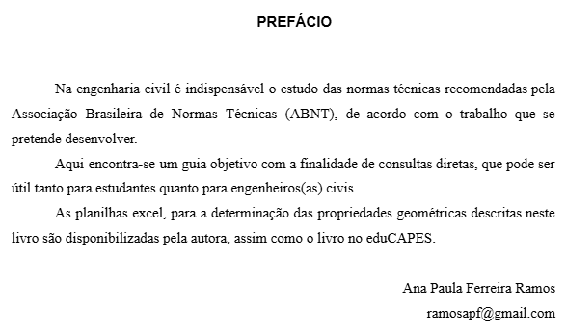

CS350x128
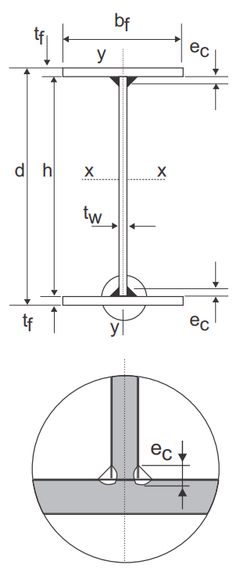
Perfil I soldado simétrico
VS 350x128
bf (cm) | 35
tf (cm) | 1.9 | Altura total (d):
h (cm) | 31.2
tw (cm) | 0.95
d cm | 35
d/bf | 1.00
Propriedades geométricas da seção |  | Área bruta (Ag):
Ag (cm²) | 162.6
Ix (cm⁴) | 38873
rx (cm) | 15.46
Iy (cm⁴) | 13579 | Momento de Inércia (I):
ry (cm) | 9.14
rt (cm) | 9.75
It (cm⁴) | 169.5
Cw (cm^6) | 3718797
Wx (cm^3) | 2221 | Raio de giração (r):
Wy (cm^3) | 776
ZX (cm^3) | 2432
ZY (cm^3) | 1171

 |  | Constante de empenamento (Cw):

 |  | Módulo elástico:

 |  | Módulo plástico:

